Photos
Avant travaux |  | Après travaux
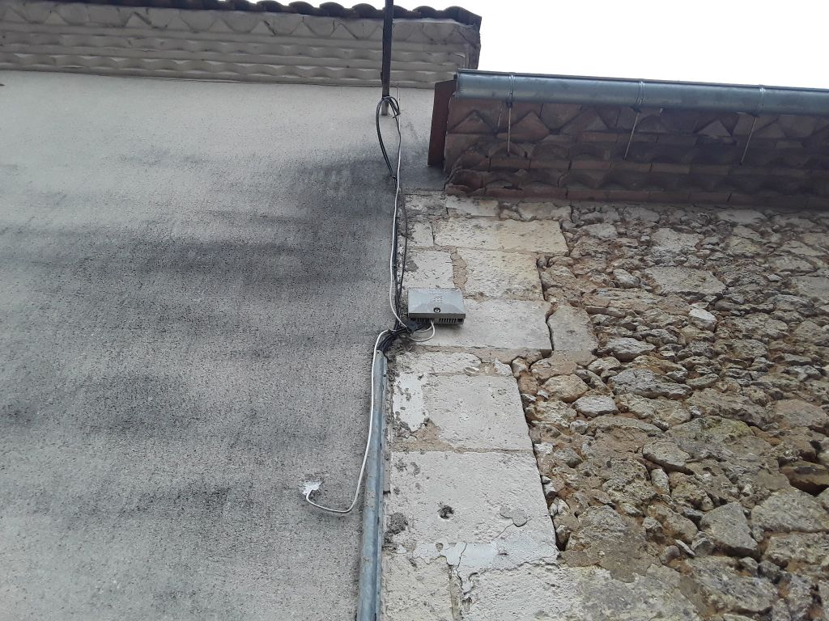
05FC993_1.jpg | 0424357_2.jpg
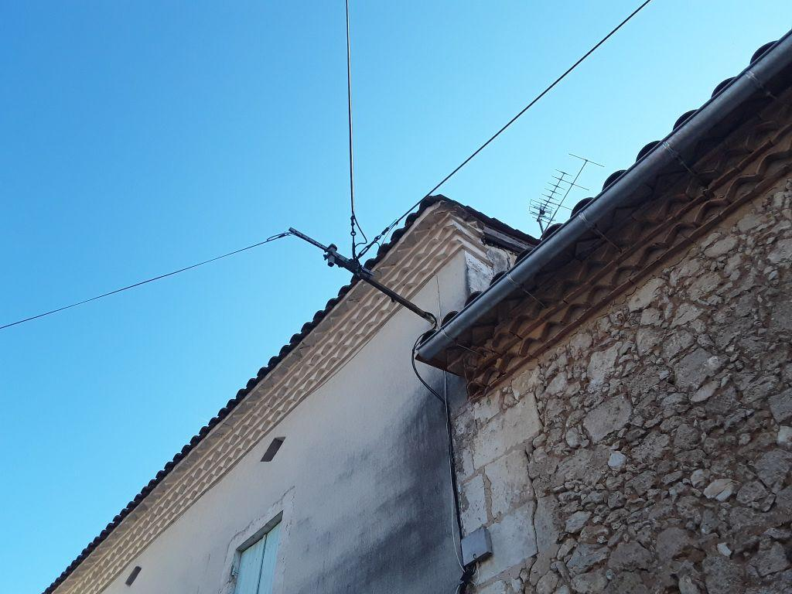 | 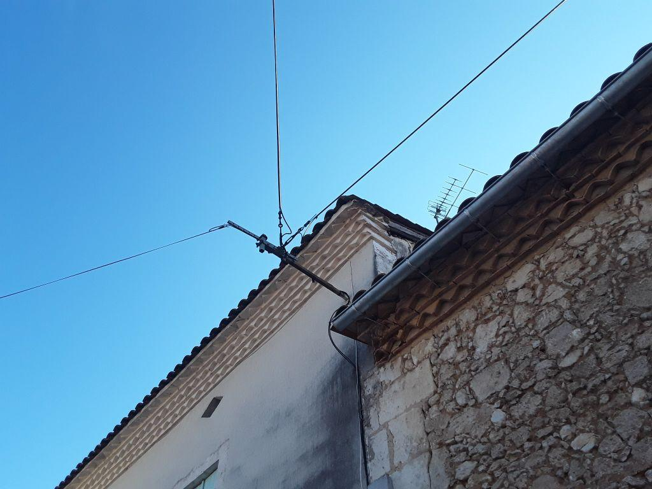
0000002_1.jpg | 0000002_2.jpg
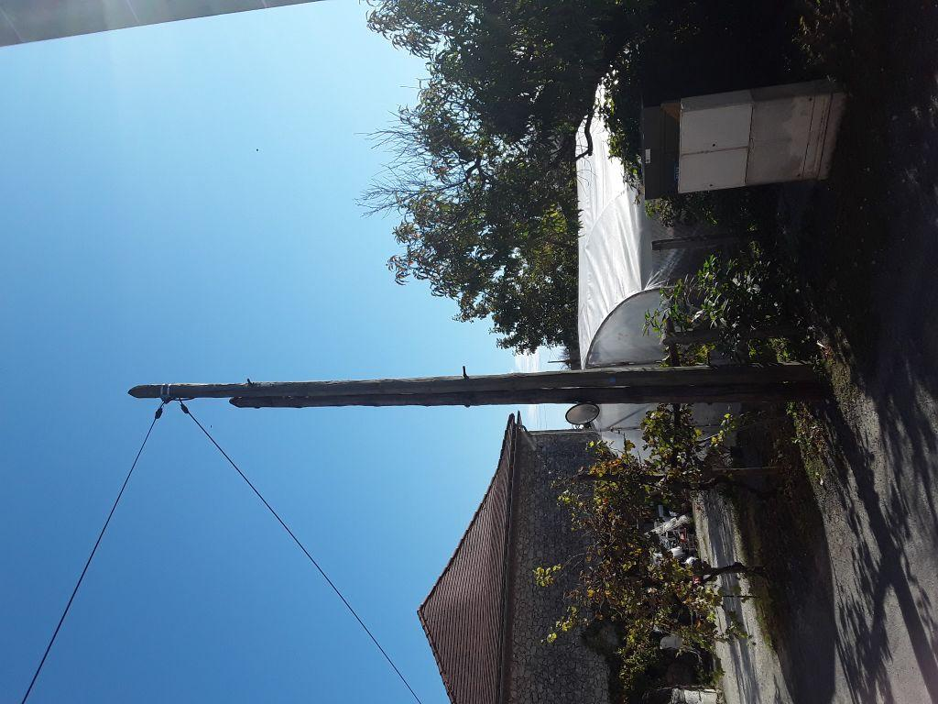 | 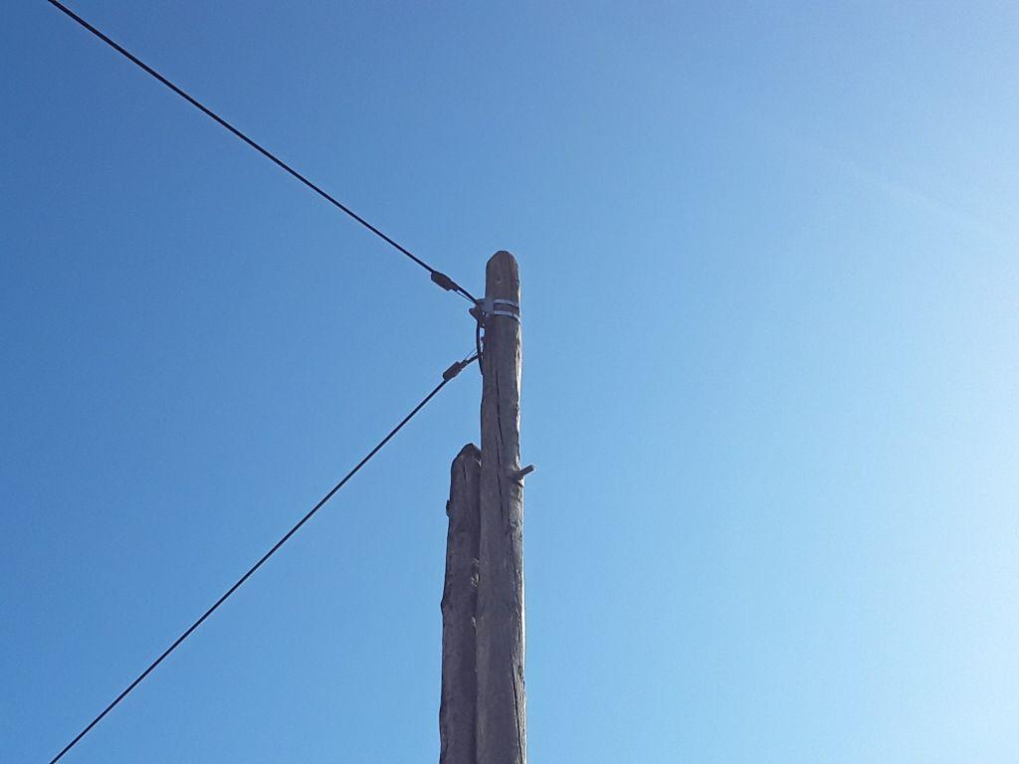
0419672_1.jpg | 0419672_2.jpg

